Sheet1
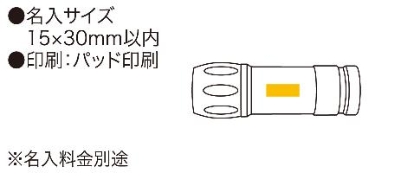
提 案 書

パワーフラッシュライトナイン |  | 参考上代 | ¥300 | 販売価格
 |  | （税別） |  | （税別）
【JAN】 | 4562121884397
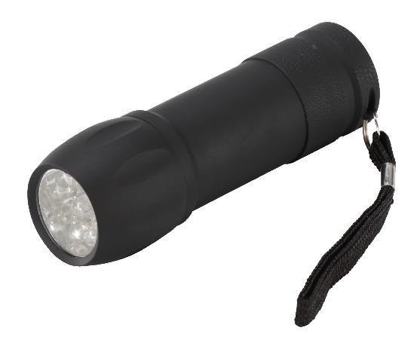 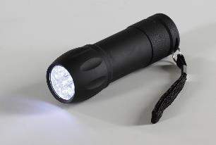 |  |  | 【商品番号】 6484 【本体サイズ】 φ32×98mm・34ｇ 【パッケージサイズ】 36×35×100mm・43ｇ 【個装形態】 化粧箱 【材質】 ABS樹脂（ラバーコーティング） 【入数】 200 【商品説明】 ラバーコーティングボディで持ちやすい 9灯のLEDが強力なコンパクトライト 【備考】 電池：単四×3（別売） 【生産国】 中国

